1.รวม
โครงการภายใต้เป้าหมายแผนแม่บทย่อย : 010402 ประเทศไทยมีบทบาทเพิ่มขึ้นในการกำหนดทิศทางและส่งเสริมเสถียรภาพของภูมิภาคเอเชีย รวมทั้งเป็นประเทศแนวหน้าในภูมิภาคอาเซียน
กรุณา Log in เข้าระบบ eMENSCR ก่อนดำเนินการ Click ที่ link โครงการนั้น ๆ หมายเหตุ : หากไม่ Login จะไม่สามารถดูรายละเอียดโครงการได้
โครงการที่ปรากฎเป็นโครงการที่ผ่านการอนุมัติจากผู้บริหาร (M7) ของหน่วยงานเท่านั้น (ข้อมูล ณ เดือนมิถุนายน 2566)

ชื่อโครงการ | ชื่อโครงการ | ปีงบประมาณ | วันที่เริ่มต้นโครงการ | วันที่สิ้นสุดโครงการ | หน่วยงานระดับกองหรือเทียบเท่า | หน่วยงานระดับกรมหรือเทียบเท่า | หน่วยงานระดับกระทรวงหรือเทียบเท่า | ประเภทโครงการ | องค์ประกอบ | ปัจจัย
ประชุมทวิภาคีความร่วมมือระหว่างด้านการป้องกันและปราบปรามการค้ามนุษย์ระหว่างสำนักงานตำรวจแห่งชาติ กับหน่วยตำรวจของประเทศเพื่อนบ้าน | ประชุมทวิภาคีความร่วมมือระหว่างด้านการป้องกันและปราบปรามการค้ามนุษย์ระหว่างสำนักงานตำรวจแห่งชาติ กับหน่วยตำรวจของประเทศเพื่อนบ้าน | 2561 | มกราคม 2561 | กันยายน 2565 | กองยุทธศาสตร์ สำนักงานยุทธศาสตร์ตำรวจ | สำนักงานตำรวจแห่งชาติ | หน่วยงานขึ้นตรงนายกรัฐมนตรี |  | 010402V02 | 010402V02F04
ยุทธศาสตร์ต่อประชาคมการเมืองและความมั่นคงอาเซียน พ.ศ. 2559 - 2564 | ยุทธศาสตร์ต่อประชาคมการเมืองและความมั่นคงอาเซียน พ.ศ. 2559 - 2564 | 2562 | ตุลาคม 2561 | กันยายน 2565 | กองความมั่นคงระหว่างประเทศ | สำนักงานสภาความมั่นคงแห่งชาติ | สำนักนายกรัฐมนตรี |  | 010402V01 | 010402V01F04
การกำกับตรวจสอบให้ครอบคลุมทุกกลุ่มผู้มีหน้าที่รายงานอย่างเหมาะสมกับความเสี่ยง | การกำกับตรวจสอบให้ครอบคลุมทุกกลุ่มผู้มีหน้าที่รายงานอย่างเหมาะสมกับความเสี่ยง | 2562 | ตุลาคม 2561 | กันยายน 2562 | กองความร่วมมือระหว่างประเทศ | สำนักงานป้องกันและปราบปรามการฟอกเงิน | หน่วยงานขึ้นตรงนายกรัฐมนตรี |  | 010402V03 | 010402V03F01
การจัดทำฐานข้อมูลรายชื่อบุคคลที่มีสถานภาพทางการเมือง (Politically Exposed Persons: PEPs) | การจัดทำฐานข้อมูลรายชื่อบุคคลที่มีสถานภาพทางการเมือง (Politically Exposed Persons: PEPs) | 2562 | ตุลาคม 2561 | กันยายน 2562 | กองความร่วมมือระหว่างประเทศ | สำนักงานป้องกันและปราบปรามการฟอกเงิน | หน่วยงานขึ้นตรงนายกรัฐมนตรี |  | 010402V01 | 010402V01F03
การส่งเสริมความรู้ความเข้าใจเกี่ยวกับความเสี่ยงและการปฏิบัติตามกฎ ระเบียบ/มาตรการในการป้องกันไม่ให้องค์กรไม่แสวงหากำไรถูกใช้เป็นช่องทางในการฟอกเงิน ฯ | การส่งเสริมความรู้ความเข้าใจเกี่ยวกับความเสี่ยงและการปฏิบัติตามกฎ ระเบียบ/มาตรการในการป้องกันไม่ให้องค์กรไม่แสวงหากำไรถูกใช้เป็นช่องทางในการฟอกเงิน ฯ | 2562 | ตุลาคม 2561 | กันยายน 2562 | กองความร่วมมือระหว่างประเทศ | สำนักงานป้องกันและปราบปรามการฟอกเงิน | หน่วยงานขึ้นตรงนายกรัฐมนตรี |  | 010402V03 | 010402V03F01
ขับเคลื่อนยุทธศาสตร์การพัฒนาการศึกษาสู่การปฏิบัติระดับภาคเหนือตอนล่าง 2 | ขับเคลื่อนยุทธศาสตร์การพัฒนาการศึกษาสู่การปฏิบัติระดับภาคเหนือตอนล่าง 2 | 2562 | ตุลาคม 2561 | กันยายน 2562 | สำนักงานศึกษาธิการภาค 18 (จังหวัดนครสวรรค์) | สำนักงานปลัดกระทรวงศึกษาธิการ | กระทรวงศึกษาธิการ |  | 010402V01 | 010402V01F04
โครงการพัฒนาการจัดการอาชีวศึกษาในโครงการพระราชทานความช่วยเหลือแก่ราชอาณาจักรกัมพูชาด้านการศึกษา | โครงการพัฒนาการจัดการอาชีวศึกษาในโครงการพระราชทานความช่วยเหลือแก่ราชอาณาจักรกัมพูชาด้านการศึกษา | 2562 | ตุลาคม 2561 | กันยายน 2562 | สำนักนโยบายและแผนการอาชีวศึกษา | สำนักงานคณะกรรมการการอาชีวศึกษา | กระทรวงศึกษาธิการ |  | 010402V02 | 010402V02F03
ความร่วมมือด้านความมั่นคงระหว่างประเทศ (JWG ไทย-อินเดีย) | ความร่วมมือด้านความมั่นคงระหว่างประเทศ (JWG ไทย-อินเดีย) | 2562 | ตุลาคม 2561 | กันยายน 2562 | สำนักยุทธศาสตร์ความมั่นคงเกี่ยวกับภัยคุกคามข้ามชาติ | สำนักงานสภาความมั่นคงแห่งชาติ | สำนักนายกรัฐมนตรี |  | 010402V02 | 010402V02F01
ความร่วมมือด้านความมั่นคงระหว่างประเทศ (JWG ไทย-มาเลเซีย) | ความร่วมมือด้านความมั่นคงระหว่างประเทศ (JWG ไทย-มาเลเซีย) | 2562 | ตุลาคม 2561 | กันยายน 2562 | สำนักยุทธศาสตร์ความมั่นคงเกี่ยวกับภัยคุกคามข้ามชาติ | สำนักงานสภาความมั่นคงแห่งชาติ | สำนักนายกรัฐมนตรี |  | 010402V02 | 010402V02F01
การอำนวยความสะดวกให้บุคคลสัญชาติมาเลเซีย สิงคโปร์ อินโดนีเซีย บูรไนฯ ฟิลิปปินส์ และติมอร์-เลสเต เดินทางออกจากประเทศไทยและการอำนวยความสะดวกคนไทยกลับประเทศ | การอำนวยความสะดวกให้บุคคลสัญชาติมาเลเซีย สิงคโปร์ อินโดนีเซีย บูรไนฯ ฟิลิปปินส์ และติมอร์-เลสเต เดินทางออกจากประเทศไทยและการอำนวยความสะดวกคนไทยกลับประเทศ | 2563 | เมษายน 2563 | มิถุนายน 2563 | กองเอเชียตะวันออก 1 | กรมเอเชียตะวันออก | กระทรวงการต่างประเทศ |  | 010402V02 | 010402V02F02
การประชุมหารือระหว่างผู้แทนไทยในคณะกรรมาธิการระหว่างรัฐบาลอาเซียนว่าด้วยสิทธิมนุษยชน (AICHR) กับภาคประชาสังคม ประจำปี 2563 | การประชุมหารือระหว่างผู้แทนไทยในคณะกรรมาธิการระหว่างรัฐบาลอาเซียนว่าด้วยสิทธิมนุษยชน (AICHR) กับภาคประชาสังคม ประจำปี 2563 | 2563 | ตุลาคม 2562 | กันยายน 2563 | กองการเมืองและความมั่นคง | กรมอาเซียน | กระทรวงการต่างประเทศ |  | 010402V02 | 010402V02F03
ขับเคลื่อนความสัมพันธ์ระหว่างประเทศ | ขับเคลื่อนความสัมพันธ์ระหว่างประเทศ | 2563 | ตุลาคม 2562 | กันยายน 2563 | กองการต่างประเทศ | สำนักงานปลัดกระทรวงมหาดไทย | กระทรวงมหาดไทย |  | 010402V02 | 010402V02F04
โครงการยุทธศาสตร์มหาวิทยาลัยราชภัฏเพื่อการพัฒนาทั้องถิ่น | โครงการยุทธศาสตร์มหาวิทยาลัยราชภัฏเพื่อการพัฒนาทั้องถิ่น | 2563 | สิงหาคม 2563 | กันยายน 2564 | กองคลัง | มหาวิทยาลัยราชภัฏสุรินทร์ | กระทรวงการอุดมศึกษา วิทยาศาสตร์ วิจัยและนวัตกรรม |  | 010402V01 | 010402V01F03
ความร่วมมือด้านความมั่นคงระหว่างประเทศ (JWG ไทย - อินเดีย ) | ความร่วมมือด้านความมั่นคงระหว่างประเทศ (JWG ไทย - อินเดีย ) | 2563 | ตุลาคม 2562 | กันยายน 2564 | กองความมั่นคงเกี่ยวกับภัยคุกคามข้ามชาติ | สำนักงานสภาความมั่นคงแห่งชาติ | สำนักนายกรัฐมนตรี |  | 010402V02 | 010402V02F03
ความร่วมมือด้านความมั่นคงระหว่างประเทศ (BIMSTEC) | ความร่วมมือด้านความมั่นคงระหว่างประเทศ (BIMSTEC) | 2563 | ตุลาคม 2562 | กันยายน 2564 | กองความมั่นคงเกี่ยวกับภัยคุกคามข้ามชาติ | สำนักงานสภาความมั่นคงแห่งชาติ | สำนักนายกรัฐมนตรี |  | 010402V02 | 010402V02F03
โครงการขับเคลื่อนและติดตามการปฏิบัติตามมาตรฐานสากล | โครงการขับเคลื่อนและติดตามการปฏิบัติตามมาตรฐานสากล | 2563 | ตุลาคม 2562 | กันยายน 2563 | กองความร่วมมือระหว่างประเทศ | สำนักงานป้องกันและปราบปรามการฟอกเงิน | หน่วยงานขึ้นตรงนายกรัฐมนตรี |  | 010402V01 | 010402V01F02
โครงการประเมินความเสี่ยงอาชญากรรมมูลฐาน | โครงการประเมินความเสี่ยงอาชญากรรมมูลฐาน | 2563 | ตุลาคม 2562 | กันยายน 2563 | กองความร่วมมือระหว่างประเทศ | สำนักงานป้องกันและปราบปรามการฟอกเงิน | หน่วยงานขึ้นตรงนายกรัฐมนตรี |  | 010402V03 | 010402V03F03
โครงการส่งเสริมความรู้ความเข้าใจเกี่ยวกับความเสี่ยงและการประเมินความเสี่ยงด้านการฟอกเงินการสนับสนุนทางการเงินแก่การก่อการร้ายและการสนับสนุนทางการเงินแก่การแพร่ขยายอาวุธที่มีอานุภาพทำลายล้างสูง | โครงการส่งเสริมความรู้ความเข้าใจเกี่ยวกับความเสี่ยงและการประเมินความเสี่ยงด้านการฟอกเงินการสนับสนุนทางการเงินแก่การก่อการร้ายและการสนับสนุนทางการเงินแก่การแพร่ขยายอาวุธที่มีอานุภาพทำลายล้างสูง | 2563 | ตุลาคม 2562 | กันยายน 2563 | กองความร่วมมือระหว่างประเทศ | สำนักงานป้องกันและปราบปรามการฟอกเงิน | หน่วยงานขึ้นตรงนายกรัฐมนตรี |  | 010402V03 | 010402V03F02
โครงการสืบสวนรวบรวมพยานหลักฐานเพื่อดำเนินการตามพระราชบัญญัติป้องกันและปราบปรามการฟอกเงินและการต่อต้านการสนับสนุนทางการเงินแก่การก่อการร้ายและการแพร่ขยายอาวุธที่มีอานุภาพทำลายล้างสูง | โครงการสืบสวนรวบรวมพยานหลักฐานเพื่อดำเนินการตามพระราชบัญญัติป้องกันและปราบปรามการฟอกเงินและการต่อต้านการสนับสนุนทางการเงินแก่การก่อการร้ายและการแพร่ขยายอาวุธที่มีอานุภาพทำลายล้างสูง | 2563 | ตุลาคม 2562 | กันยายน 2563 | กองความร่วมมือระหว่างประเทศ | สำนักงานป้องกันและปราบปรามการฟอกเงิน | หน่วยงานขึ้นตรงนายกรัฐมนตรี |  | 010402V03 | 010402V03F01
โครงการส่งเสริมความรู้ความเข้าใจแบบมุ่งเป้าโดยพิจารณาจากผลการประเมินความเสี่ยง | โครงการส่งเสริมความรู้ความเข้าใจแบบมุ่งเป้าโดยพิจารณาจากผลการประเมินความเสี่ยง | 2563 | ตุลาคม 2562 | กันยายน 2563 | กองความร่วมมือระหว่างประเทศ | สำนักงานป้องกันและปราบปรามการฟอกเงิน | หน่วยงานขึ้นตรงนายกรัฐมนตรี |  | 010402V03 | 010402V03F02
โครงการพัฒนาระบบกำกับตรวจสอบองค์กรไม่แสวงหากำไร/นิติบุคคลให้สอดคล้องกับความเสี่ยง | โครงการพัฒนาระบบกำกับตรวจสอบองค์กรไม่แสวงหากำไร/นิติบุคคลให้สอดคล้องกับความเสี่ยง | 2563 | ตุลาคม 2562 | กันยายน 2563 | กองความร่วมมือระหว่างประเทศ | สำนักงานป้องกันและปราบปรามการฟอกเงิน | หน่วยงานขึ้นตรงนายกรัฐมนตรี |  | 010402V03 | 010402V03F01
โครงการส่งเสริมให้ความรู้ความเข้าใจเกี่ยวกับข้อกำหนดที่องค์กรไม่แสวงหากำไร/นิติบุคคลต้องดำเนินการ | โครงการส่งเสริมให้ความรู้ความเข้าใจเกี่ยวกับข้อกำหนดที่องค์กรไม่แสวงหากำไร/นิติบุคคลต้องดำเนินการ | 2563 | ตุลาคม 2562 | กันยายน 2563 | กองความร่วมมือระหว่างประเทศ | สำนักงานป้องกันและปราบปรามการฟอกเงิน | หน่วยงานขึ้นตรงนายกรัฐมนตรี |  | 010402V03 | 010402V03F02
โครงการส่งเสริมความโปร่งใสในการดำเนินงานขององค์กรไม่แสวงหากำไร/นิติบุคคล | โครงการส่งเสริมความโปร่งใสในการดำเนินงานขององค์กรไม่แสวงหากำไร/นิติบุคคล | 2563 | ตุลาคม 2562 | กันยายน 2563 | กองความร่วมมือระหว่างประเทศ | สำนักงานป้องกันและปราบปรามการฟอกเงิน | หน่วยงานขึ้นตรงนายกรัฐมนตรี |  | 010402V03 | 010402V03F01
โครงการแผนงานยกระดับงานด้านข่าวกรองทางการเงินเพื่อรองรับการดำเนินงานตามมาตรฐานสากล | โครงการแผนงานยกระดับงานด้านข่าวกรองทางการเงินเพื่อรองรับการดำเนินงานตามมาตรฐานสากล | 2563 | ตุลาคม 2562 | กันยายน 2563 | กองความร่วมมือระหว่างประเทศ | สำนักงานป้องกันและปราบปรามการฟอกเงิน | หน่วยงานขึ้นตรงนายกรัฐมนตรี |  | 010402V03 | 010402V03F03
โครงการการสืบสวนปราบปรามเพื่อดำเนินการกับทรัพย์สินของผู้กระทำความผิดมูลฐานตามกฎหมายฟอกเงินและกฎหมายอื่น | โครงการการสืบสวนปราบปรามเพื่อดำเนินการกับทรัพย์สินของผู้กระทำความผิดมูลฐานตามกฎหมายฟอกเงินและกฎหมายอื่น | 2563 | ตุลาคม 2562 | กันยายน 2563 | กองความร่วมมือระหว่างประเทศ | สำนักงานป้องกันและปราบปรามการฟอกเงิน | หน่วยงานขึ้นตรงนายกรัฐมนตรี |  | 010402V03 | 010402V03F01
โครงการการสืบสวนปราบปรามเพื่อดำเนินการกับทรัพย์สินของผู้กระทำความผิดทุกมูลฐานตามกฎหมายฟอกเงิน มูลฐานยาเสพติด | โครงการการสืบสวนปราบปรามเพื่อดำเนินการกับทรัพย์สินของผู้กระทำความผิดทุกมูลฐานตามกฎหมายฟอกเงิน มูลฐานยาเสพติด | 2563 | ตุลาคม 2562 | กันยายน 2563 | กองความร่วมมือระหว่างประเทศ | สำนักงานป้องกันและปราบปรามการฟอกเงิน | หน่วยงานขึ้นตรงนายกรัฐมนตรี |  | 010402V03 | 010402V03F01
โครงการการบูรณาการด้านการสืบสวนสอบสวนคดีอาญาฟอกเงินกับหน่วยงานที่เกี่ยวข้อง | โครงการการบูรณาการด้านการสืบสวนสอบสวนคดีอาญาฟอกเงินกับหน่วยงานที่เกี่ยวข้อง | 2563 | ตุลาคม 2562 | กันยายน 2563 | กองความร่วมมือระหว่างประเทศ | สำนักงานป้องกันและปราบปรามการฟอกเงิน | หน่วยงานขึ้นตรงนายกรัฐมนตรี |  | 010402V01 | 010402V01F02
...

2.Pivot VC
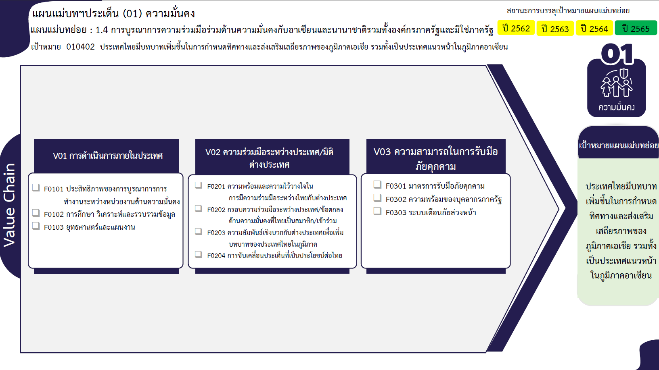
...
Column Labels
2561 | 2562 | 2563 | 2564 | 2565 | จำนวนโครงการ
 | 4 | 11 | 2 | 5 | 22
 |  | 8 | 1 | 2 | 11
 | 1 | 2 | 1 | 1 | 5
 | 3 | 1 |  | 2 | 6
1 | 9 | 43 | 98 | 34 | 185
 | 6 | 7 | 3 | 2 | 18
 |  | 2 | 8 | 2 | 12
11 โครงการ
30 โครงการ
10 โครงการ
 | 1 | 13 | 48 | 14 | 76
5 โครงการ
4 โครงการ
1 | 2 | 13 | 30 | 15 | 61
76 โครงการ
3 โครงการ
 |  | 8 | 9 | 1 | 18
6 โครงการ
 | 2 | 15 |  |  | 17
61 โครงการ
 | 2 | 8 |  |  | 10
รวม 22 โครงการ
18 โครงการ
รวม 17 โครงการ
 |  | 4 |  |  | 4
รวม 185 โครงการ
 |  | 3 |  |  | 3
1 | 15 | 69 | 100 | 39 | 224

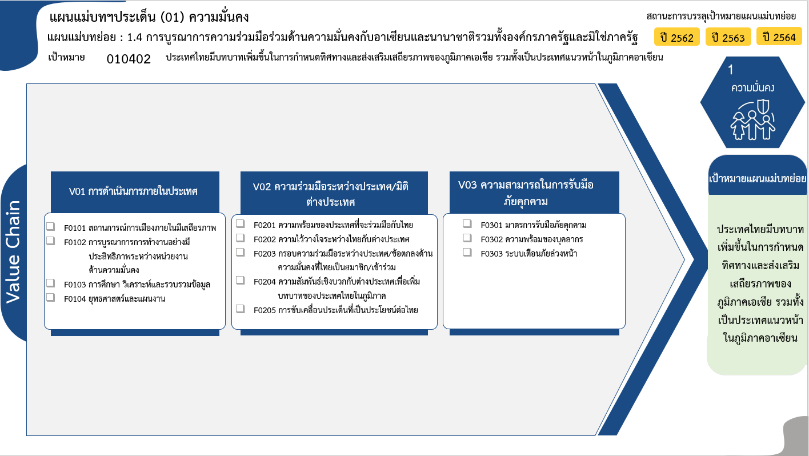
0 โครงการ
4 โครงการ
10 โครงการ
6 โครงการ
รวม 20 โครงการ
12 โครงการ
18 โครงการ
97 โครงการ
65 โครงการ
20 โครงการ
รวม 212 โครงการ
รวม 17 โครงการ
3 โครงการ
4 โครงการ
10 โครงการ
รวมทั้งสิ้น 249 โครงการ

